Прайс Прометей
Отопительное оборудование
Прайс-лист
ООО "Сибэнерготерм" | 8-800-100-32-12
630025, г. Новосибирск, ул. Бердское шоссе, 61/2 | https://prometey54.ru
Твердотопливные котлы с автоматической подачей | Стоимость
Котел Прометей Автомат 40 кВт | 192,995
Котел Прометей Автомат 80 кВт | 336,380
Котел Прометей Автомат 140 кВт | 603,340
Котел Прометей Автомат 200 кВт | 746,600
Котел Прометей Автомат 300 кВт | 818,930
Котел Прометей Автомат 400 кВт | 1,012,700
Котел Прометей Автомат 600 кВт | 1,449,000
Котел Прометей Автомат 800 кВт | 1,745,400
Котел Прометей Автомат 1000 кВт | 2,031,300
Котел Прометей Автомат 1500 кВт | 2,722,500
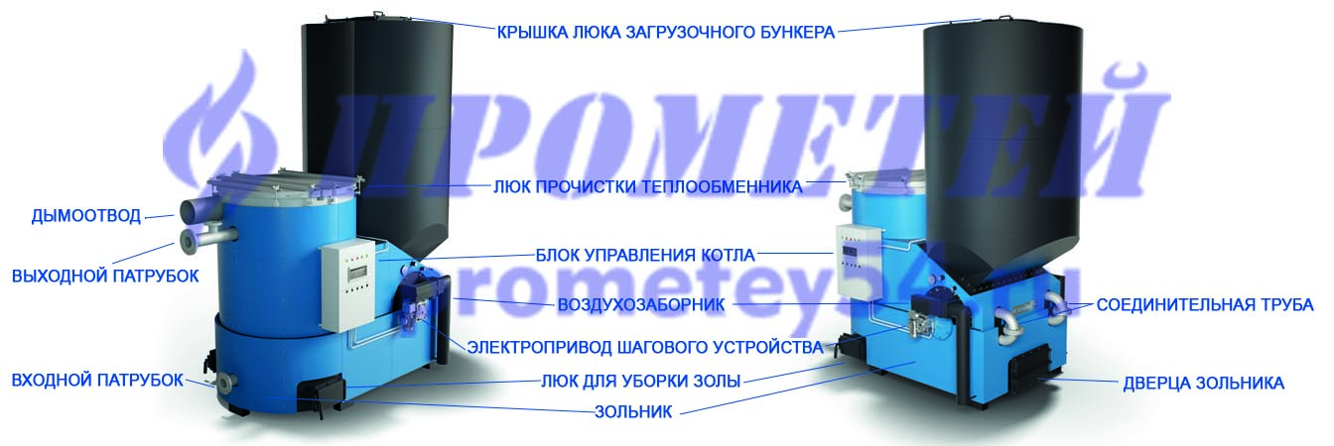

Отопительное оборудование Прайс-лист
ООО "Сибэнерготерм" | 8-800-100-32-12
630025, г. Новосибирск, ул. Бердское шоссе, 61/2 | https://prometey54.ru
Твердотопливные котлы М-5 с ручной подачей топлива | Стоимость
Котел Прометей 12М-5 12кВт | 55,880
Котел Прометей 16М-5 16кВт | 58,080
Котел Прометей 20М-5 20кВт | 69,740
Котел Прометей 24М-5 24 кВт | 73,700
Котел Прометей 32М-5 32 кВт | 77,220
Котел Прометей 45М-5 45кВт | 108,570
Котел Прометей 60М-5 60кВт | 145,860
Котел Прометей 80М-5 80кВт | 191,950
Бойлеры косвенного нагрева | Стоимость
Бойлер V-230 литра | 47,675
Бойлер V-300 литров | 58,806
Бойлер V-500 литров | 101,970
Буферные емкости | Стоимость
Теплоаккумулятор 230 литров | 23,090
Теплоаккумулятор 300 литров | 31,790
Теплоаккумулятор 500 литров | 45,535
Теплоаккумулятор 750 литров | 54,703
Теплоаккумулятор 1000 литров | 62,000

Прайс для печати
Отопительное оборудование
Прайс-лист
ООО "Сибэнерготерм" | 8-800-100-32-12
630025, г. Новосибирск, ул. Бердское шоссе, 61/2 | https://prometey54.ru
Твердотопливные котлы с автоматической подачей | Стоимость
Котел Прометей Автомат 40 кВт | 192,995
Котел Прометей Автомат 80 кВт | 336,380
Котел Прометей Автомат 140 кВт | 540,340
Котел Прометей Автомат 180 кВт | 718,740
Котел Прометей Автомат 300 кВт | 818,930
Котел Прометей Автомат 400 кВт | 1,012,700
Котел Прометей Автомат 600 кВт | 1,449,000
Котел Прометей Автомат 800 кВт | 1,745,400
Котел Прометей Автомат 1000 кВт | 2,031,300
Котел Прометей Автомат 1500 кВт | 2,722,500
Твердотопливные котлы М-5 с ручной подачей топлива | Стоимость
Котел Прометей 12М-5 12кВт | 55,880
Котел Прометей 16М-5 16кВт | 58,080
Котел Прометей 20М-5 20кВт | 69,740
Котел Прометей 24М-5 24 кВт | 73,700
Котел Прометей 32М-5 32 кВт | 77,220
Котел Прометей 45М-5 45кВт | 108,570
Котел Прометей 60М-5 60кВт | 145,860
Котел Прометей 80М-5 80кВт | 191,950
Бойлеры косвенного нагрева | Стоимость
Бойлер V-230 литра | 47,675
Бойлер V-300 литров | 58,806
Бойлер V-500 литров | 101,970
Буферные емкости | Стоимость
Теплоаккумулятор 230 литров | 23,090
Теплоаккумулятор 300 литров | 31,790
Теплоаккумулятор 500 литров | 45,535
Теплоаккумулятор 750 литров | 54,703
Теплоаккумулятор 1000 литров | 62,000

